Tabelle1
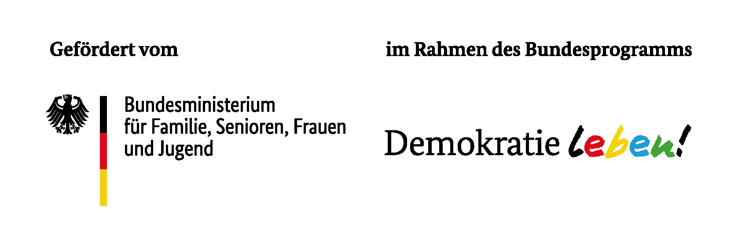
Ermittlung der Maßnahmenpauschalen im Rahmen von "Demokratie leben!" (PfD Duisburg 2025)

 |  |  | Maßnahmenpauschalen Die Maßnahmenpauschale dient zur Deckung der Ausgaben im Rahmen von Veranstaltungen, Arbeitstagungen, Fortbildungen und Kursen, die mit der fachlichen Arbeit des Zuwendungsempfängers in einem unmittelbaren Zusammenhang stehen, dem Zuwendungszweck dienen und sich an einen bestimmten Teilnehmendenkreis richten. Als Maßnahmenpauschale können folgende zwei Positionen geltend gemacht werden: 1) Honorarkostenpauschale Zur Deckung der Honorare für Dozierende, Fortbildende, Referierende, Lehrgangsleitende, Projektleitende, die in den oben genannten Maßnahmen tätig sind, kann eine Honorarkostenpauschale je Tag und Honorarkraft in der Höhe von 540,00 € gewährt werden. Die Abrechnung einzelner Stunden für Vor- und Nachbereitung ist möglich. Der Stundensatz beträgt 72,00 € pro Stunde. 2) Teilnehmendenpauschale Über die Teilnehmendenpauschale können in 2025 für die oben genannten Veranstaltungen 40,00 € je Tag und teilnehmender Person gewährt werden.
Positionen | Pauschalen | Summen

1 | Honorarkostenpauschale

 | Anzahl der Honorarkräfte
 | Anzahl der Projekttage
 | Angefallene Stunden zu Vor- und Nachbereitung

 | Höhe der Honorarkostenpauschale: | 0.00 €

2 | TeilnehmendenPauschale

 | Anzahl der Teinehmer*innen
 | Anzahl der Projekttage

 | Höhe der Teilnehmendenpauschale | 0.00 €

 | Summe der Pauschalen bzw. Höhe der beantragten Projektmittel: | 0.00 €

 | Summe der nachzuweisenden Projektgelder inkl. Eigenanteil*: | 0.00 € | *Ein Eigenanteil in Höhe von 20% der Fördersumme ist in das Projekt einzubringen bzw. vom Projektträger zu tragen und nachzuweisen.

